상품제안서
엠디디지탈 전자노트 메모패드 12인치 부분지움-[일시품절] | 상품코드: F21844

 |  |  |  |  |  |  | 02-412-0044 | www.easy1.co.kr
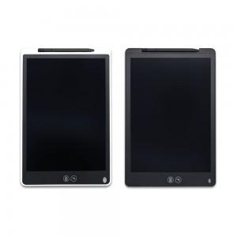

【상세/제작정보】 | 종이처럼 사용할 수 있는 전자노트 사용상에 건전지는 필요 없지만 삭제기능은 건전지가 있어야만 동작 지우개모드에서는 전체삭제가 아닌 원하는 부분만큼만 삭제가 가능 부분삭제시 실제 종이에 지우개로 지우듯이 펜 뒷면 고무부분으로 힘주어 여러번 문질러 줘야 삭제가능

【인쇄/포장옵션】 | 실크 / 포장지포장

【공급단가】 | 수량 | 50~ | 100~ | 500~ | 1,000~ | 2,000~
*VAT별도 | 블랙 | 14,840원 | 14,310원 | 13,780원 | 13,250원 | 12,720원
 | 화이트 | 14,840원 | 14,310원 | 13,780원 | 13,250원 | 12,720원

【상품 URL】 | https://dev.easy1.co.kr:443/src/goods_detail.php?gdno=21844

